絶対参照とは
絶対参照とは？
 | 絶対参照は、オートフィル時にセルの参照位置を固定する機能です。
 | ※ 絶対参照を使うことで、計算式をオートフィルするとき、楽に入力できるようになる場合があります。

 | 相対参照 (通常の計算式) |  |  |  |  | 絶対参照 (オートフィルしてもセルの参照位置が固定される)
 | 基本料金 |  | 倍率 |  | 結果 | 基本料金 |  | 倍率 |  | 結果
 | ¥500 | × | 1.0 | ＝ | 500 | ¥500 | × | 1.0 | ＝ | 500
 |  |  | 1.5 |  |  |  |  | 1.5
 |  |  | 2.0 |  |  |  |  | 2.0
 |  |  | 2.5 |  |  |  |  | 2.5
 |  |  | 3.0 |  |  |  |  | 3.0
 |  |  | 3.5 |  |  |  |  | 3.5
 |  |  | 4.0 |  |  |  |  | 4.0
 |  |  | 4.5 |  |  |  |  | 4.5
 |  |  | 5.0 |  |  |  |  | 5.0
■オートフィルしてもセルの参照位置が平行移動しないようにしたいとき 使うのが絶対参照です。
固定したいセル位置(A1など)に対して、
アルファベット や 数字 の左側に＄ 記号を追記すると
オートフィルしてもセル位置が平行移動しなくなります。
$記号の入力が面倒な場合は、キーボードのF4キーで
$を自動的に入力することもできます。
ちなみに、
アルファベットで固定すると、指定した列から左右に移動しなくなります。
数字で固定すると、指定した行から上下に移動しなくなります。
アルファベット と 数字 どちらも固定すると 絶対参照。
アルファベット か 数字 のどちらか一方だけ固定すると複合参照
といいます。
(例)
A1 → $A $1 絶対参照
C13 → $C $13 絶対参照
B15 → $B15 複合参照(B列のみ固定)
B15 → B $15 複合参照(15行のみ固定)
 |  |  | 5.5 |  |  |  |  | 5.5
 |  |  | 6.0 |  |  |  |  | 6.0
 |  |  | 6.5 |  |  |  |  | 6.5
 |  |  | 7.0 |  |  |  |  | 7.0
 |  |  | 7.5 |  |  |  |  | 7.5
 |  |  | 8.0 |  |  |  |  | 8.0
 |  |  | 8.5 |  |  |  |  | 8.5
 |  |  | 9.0 |  |  |  |  | 9.0
 |  |  | 9.5 |  |  |  |  | 9.5
 |  |  | 10.0 |  |  |  |  | 10.0
 |  |  | 10.5 |  |  |  |  | 10.5
オートフィルした結果の計算式を
ダブルクリックして比較してみましょう。

RANK関数
佐藤敏夫 | 生産計画 |  |  |  | 商品数 | 16
順位を求める RANK.EQ関数
RANK.EQ関数[ RANK.EQ( ) ]は範囲内の数値群の中で、 指定の数値が第何位に位置するかの 順位を表示する関数です。 絶対参照を使うことでオートフィルが簡単に行えるようになります。
１）
RANK.EQ関数を使って、G4～19セルに、
それぞれの商品の売上順位を計算してください。
（回答の手順は、資料に掲載されています）
※RANK.EQ関数の使い方
=RANK.EQ( 数値 , 参照 , 順序 )
[数値] 順位を知りたい対象の数値
[参照] 順位に関係する全数値が書かれた範囲
[順序] に0と書くと数値が大きいほど順位が高く
1と書くと数値が小さいほど順位が高くなる
このとき、「参照」の範囲を指定するとき絶対参照にすれば
オートフィルで効率よく入力できるようになります。
（絶対参照しないと、オートフィルした時に参照範囲が
下方向にずれるため、正しい順位が求められません。）
商品名 | 前年実績 | 関東圏 | 関西圏 | その他 | 合計 | 順位
爆裂コーラ | ¥21,000 | ¥13,000 | ¥8,100 | ¥5,000 | ¥26,100
これまた茶 | ¥18,000 | ¥11,000 | ¥13,000 | ¥3,000 | ¥27,000
つぶつぶ茶 | ¥10,000 | ¥10,000 | ¥7,000 | ¥1,200 | ¥18,200
野菜物語 | ¥19,000 | ¥12,000 | ¥12,000 | ¥7,500 | ¥31,500
爆裂コーラ | ¥21,000 | ¥13,000 | ¥8,100 | ¥5,000 | ¥26,100
これまた茶 | ¥18,000 | ¥11,000 | ¥13,000 | ¥3,000 | ¥27,000
つぶつぶ茶 | ¥10,000 | ¥10,000 | ¥7,000 | ¥1,200 | ¥18,200
アミノ酸天然水 | ¥15,000 | ¥12,000 | ¥10,000 | ¥2,000 | ¥24,000
桃果汁ウォーター | ¥10,000 | ¥8,000 | ¥9,000 | ¥5,000 | ¥22,000
904サプリ | ¥25,000 | ¥14,000 | ¥13,000 | ¥1,500 | ¥28,500
爆裂コーラダイエット | ¥20,000 | ¥12,000 | ¥8,000 | ¥4,600 | ¥24,600
爆裂コーラレモン | ¥0 | ¥19,000 | ¥10,000 | ¥5,000 | ¥34,000
カナディアンエール | ¥12,000 | ¥9,900 | ¥11,000 | ¥4,000 | ¥24,900
BOZUコーヒー | ¥35,000 | ¥15,000 | ¥13,000 | ¥4,000 | ¥32,000
カフェラテツイスト | ¥10,000 | ¥8,800 | ¥8,900 | ¥1,900 | ¥19,600
野菜物語 | ¥19,000 | ¥12,000 | ¥12,000 | ¥7,500 | ¥31,500
合計 | ¥263,000 | ¥190,700 | ¥163,100 | ¥61,400 | ¥415,200

 |  |  |  | 記入日 | 2021-11-20

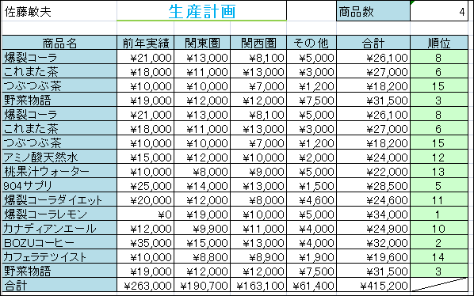
作成例

練習１
中村 | 様
 |  |  |  | 伝票No. | 1020875
パソコン スターターキット |  |  |  |  | 株式会社 コンピュータテクノ
 |  |  |  |  | TEL：03-1111-2222
総額 | ¥0

 |  |  |  | 値引き率 | 7%
コードNo. | 品名 | 単価 | 数量 | 金額 | 値引き額
PCＴ0021 | パソコン2100 | 270,000 | 1 | 270,000
DSＰ0015 | 15インチ ディスプレイ | 46,000 | 1 | 46,000
PRＴ0521 | プリンタ | 13,000 | 1 | 13,000
SFＴ0029 | オフィス スタンダード | 38,000 | 1 | 38,000
SPＬ0001 | プリンタ用紙 | 1,000 | 2 | 2,000
SPＬ0005 | プリンタインク | 1,500 | 2 | 3,000
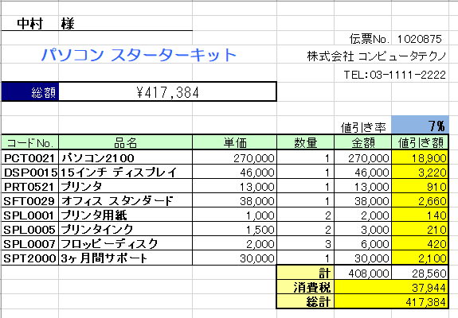
SPＬ0007 | フロッピーディスク | 2,000 | 3 | 6,000
SPT2000 | 3ヶ月間サポート | 30,000 | 1 | 30,000
 |  |  | 計 | 408,000 | 0
 |  |  | 消費税
 |  |  | 総計

この表は、ある商店の請求書を表しています。
１）
各商品の [金額] 欄の数値から、Ｆ８セルに記入された値引率の分 値引きをします。
F列の黄色いセル [値引き額] 欄に割引される値段を計算してください。
F8セルの値引率を書き換えても、正しく計算されるか確認して下さい。
※ 計算式内で値引率のセル位置(F8)を参照するとき、絶対参照すると
効率よくオートフィルできるようになります。
２）
F19セルに、消費税の税額を求めてください。
消費税の税額は、値引き後の金額 (合計額－値引き総額) に
10％ を掛けたものとします。
３）
F20セルに 値引き後の金額と消費税を加算して 消費税込みの 合計値段を求めてください。

練習２
今月の会員様割引率 | 9% | 税率 | 10%

商品 | 標準価格 | 税込価格 | 割引後
ダイコンエアコンDTX1002 | ¥68,000 | ¥74,800
ダイコンエアコンDTX1004 | ¥84,000 | ¥92,400
プラズマイオン霧が稜 PTZ100 | ¥64,800 | ¥71,280
プラズマイオン霧が稜 PTZ102 | ¥77,000 | ¥84,700
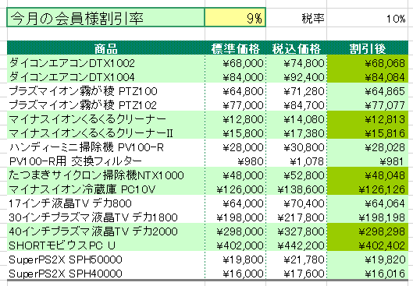
マイナスイオンくるくるクリーナー | ¥12,800 | ¥14,080
マイナスイオンくるくるクリーナーII | ¥15,800 | ¥17,380
ハンディーミニ掃除機 PV100-R | ¥28,000 | ¥30,800
PV100-R用 交換フィルター | ¥980 | ¥1,078
たつまきサイクロン掃除機NTX1000 | ¥48,000 | ¥52,800
マイナスイオン冷蔵庫 PC10V | ¥126,000 | ¥138,600
17インチ液晶TV デカ800 | ¥64,000 | ¥70,400
30インチプラズマ液晶TV デカ1800 | ¥198,000 | ¥217,800
40インチプラズマ液晶TV デカ2000 | ¥298,000 | ¥327,800
SHORTモビウスPC U | ¥402,000 | ¥442,200
SuperPS2X SPH50000 | ¥19,800 | ¥21,780
SuperPS2X SPH40000 | ¥16,000 | ¥17,600

これは ある電気店の売り上げ管理表です。
１）
D列の税込価格から、C2セルに記入された 割引率 のぶん割り引いた金額を
計算で求め、E列の[割引後]列に記入してください。
※ C2セルの割引率を変更しても正しく計算されるよう設定してください。

ヒント
割引の計算では、元の値段「税込価格」からC2セルに書かれている「割引率」ぶん値引くことになります。
つまり以下のような式になるでしょう。
= 税込価格 - ( 税込価格 × 割引率 )
カッコはわかりやすいように付けましたが、無くてもOKです。（掛け算が先に計算されるので問題なし）
「割引率」は、常に同じセル C2 を参照するので、固定しておく必要があるでしょう。→ $C$2

練習３
上半期の各工場の生産個数

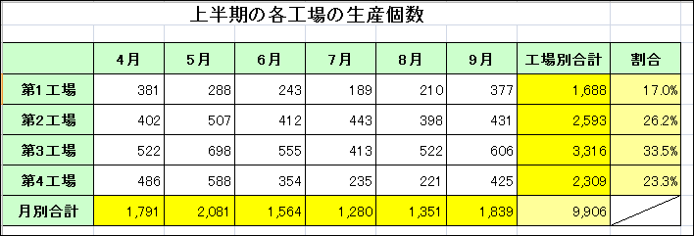
 | 4月 | 5月 | 6月 | 7月 | 8月 | 9月 | 工場別合計 | 割合
第1工場 | 381 | 288 | 243 | 189 | 210 | 377
第2工場 | 402 | 507 | 412 | 443 | 398 | 431
第3工場 | 522 | 698 | 555 | 413 | 522 | 606
第4工場 | 486 | 588 | 354 | 235 | 221 | 425
月別合計

この表は ４つの工場で生産している製品の生産個数を表しています。
１）H列と8行目に、４月から９月までの工場ごとの合計、月ごとの合計を求めて下さい。
２）Ｉ列に工場全体の生産数に対して、各工場が占める割合を求めてください。
割合は ％表示とし、小数点第1位まで求めてください。 (例) 25.3%

ヒント
例えば 工場1 の生産数が 全体の何%を占めているかは、以下の計算式で求められるでしょう。
= 工場1の生産数 ÷ 全体の生産数
「全体の生産数」とは、SUMで求めた全工場の合計数で、H8 セルに書かれます。
必ず H8 セルを参照するので、固定しておく必要があるでしょう。 → $H$8

練習4
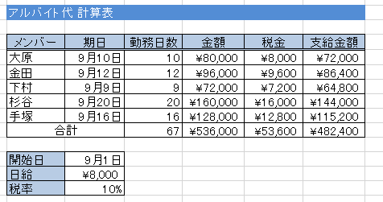
アルバイト代 計算表

この表はある店舗のアルバイト代計算用の表です。
１） 次の計算式を元に各メンバーのアルバイト代を計算してください。
・勤務日数 ＝ 期日－開始日＋１ （開始日はC12セルを使用してください）
・金額 ＝ 勤務日数×日給 (日給はC13セルを使用してください)
・税金 ＝金額×税率 (税率はC14セルを使用してください)
・支給金額 ＝ 金額 － 税金
２） 10行目の合計金額を、関数を使って計算してください。
メンバー | 期日 | 勤務日数 | 金額 | 税金 | 支給金額
大原 | 2019-09-10
金田 | 2019-09-12
下村 | 2019-09-09
杉谷 | 2019-09-20
手塚 | 2019-09-16
合計

開始日 | 2019-09-01
日給 | ¥8,000
税率 | 10%

練習5(複合参照)
この表は、あるクラスの５科目テストの点数表です。
１）
RANK関数[ RANK.EQ( ) ]を使用して、H列に国語におけるクラス内順位表を求めてください。
２）
同様に他の科目もクラス内順位表を求めてください。
（複合参照を使えば、別科目もすばやくオートフィルできます。）
(参考)
国語の範囲 C3 ～ C28 ← 複合参照を使って
数学の範囲 D3 ～ D28 効率良くオートフィル
英語の範囲 E3 ～ E28
： ：
氏名 | 国語 | 数学 | 英語 | 物理 | 日本史 | 国語順位 | 数学順位 | 英語順位 | 物理順位 | 日本史順位
山田太郎 | 78 | 95 | 63 | 70 | 70
鈴木健二 | 90 | 78 | 72 | 92 | 83
羽田よう子 | 53 | 61 | 61 | 98 | 92
菅野武司 | 68 | 71 | 82 | 92 | 72
北村恵 | 70 | 55 | 55 | 68 | 64
沢田香絵 | 95 | 97 | 57 | 95 | 95
大森武司 | 54 | 65 | 69 | 62 | 68
木下毅 | 82 | 55 | 66 | 91 | 55
桑田秀代 | 54 | 82 | 70 | 55 | 79
研二郎 | 95 | 58 | 54 | 79 | 91
大薮加奈 | 69 | 79 | 100 | 89 | 68
沖田恵 | 62 | 33 | 75 | 54 | 92
沢口健次郎 | 50 | 77 | 56 | 98 | 61
相田英二 | 71 | 87 | 92 | 88 | 63
相田聡 | 59 | 65 | 99 | 73 | 61
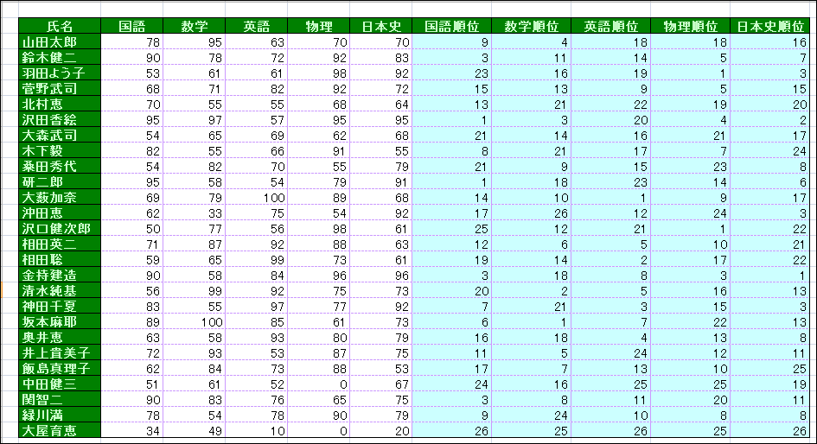
金持建造 | 90 | 58 | 84 | 96 | 96
清水純基 | 56 | 99 | 92 | 75 | 73
神田千夏 | 83 | 55 | 97 | 77 | 92
坂本麻耶 | 89 | 100 | 85 | 61 | 73
奥井恵 | 63 | 58 | 93 | 80 | 79
井上貴美子 | 72 | 93 | 53 | 87 | 75
飯島真理子 | 62 | 84 | 73 | 88 | 53
中田健三 | 51 | 61 | 52 | 0 | 67
関智二 | 90 | 83 | 76 | 65 | 75
緑川満 | 78 | 54 | 78 | 90 | 79
大屋育恵 | 34 | 49 | 10 | 0 | 20

練習6
料金一覧表

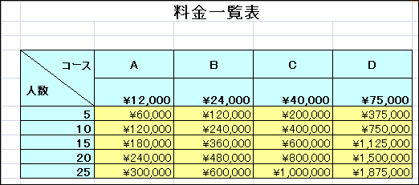
コース 人数 | A | B | C | D
 | ¥12,000 | ¥24,000 | ¥40,000 | ¥75,000
5
10
15
20
25

この表は、あるホテルの宿泊料金一覧表です。
１）
C６～F10 セルの範囲に料金一覧表を完成させましょう。
※ 料金の計算方法は コース料金(5行目)×人数(B列) です。
複合参照を使ってオートフィルし、効率よく計算式を入力しましょう。
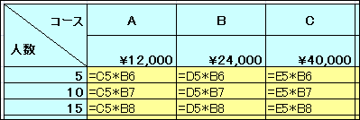
↑このような計算式がオートフィルで入力されるよう、
複合参照を使って工夫しましょう。

練習7
１）
オートフィルを使って、縦横３０ｘ３０セルの範囲で掛け算を行ってください。
なおこの表は現在９ｘ９までしか記入されていませんが、
オートフィルを使用して 30x30 まで表を延長してください。
※Ｂ列や２行目に書かれている数字は、オートフィルで３０まで延長できます。
２つ以上のセルを選択してからオートフィルすれば正しくオートフィルできます。
※計算式は、B列の数値と ２行目の数値を掛けた結果を計算することになります。
B列と２行をそれぞれ複合参照で固定すれば、計算式を正しくオートフィルできます。
 | 1 | 2 | 3 | 4 | 5 | 6 | 7 | 8 | 9
1
2
3
4
5
完成例
(じゃまな場合はDeleteキーで
この図を消去できます、)
6
7
8
9

練習8
配送料計算表

基本料金 | ¥1,000

 | 距離 | 東京都内 | 神奈川 県内 | 関東・ 東海 | 東北・中部・ 北陸 | 近畿 | 中国・四国 | 九州 | 北海道・ 沖縄
重量(未満) | 追加料金 | +0 | +300 | +400 | +500 | +550 | +600 | +700 | +800
1kg | +0
2kg | +80
3kg | +160
4kg | +240
5kg | +320
6kg | +400
7kg | +480
8kg | +560
9kg | +640
10kg | +720
15kg | +800
作成例

この表は、ある運送会社の配送料金を計算するための表です。
配送料金は、C3セルに記載されている基本料金に対し、 運ぶ荷物の重さによって決まる追加料金(C列)と、 配送距離によって決まる追加料金(6行)が加算されて決まります。
D5～K17 セルの範囲に計算式を入力し、料金表を完成させましょう。
※ 絶対参照や複合参照を使ってオートフィルし、効率よく計算式を入力しましょう。

ヒント
基本的な計算式は簡単です。各料金を足し算するだけです。
= 基本料金 + 重量追加料金 + 距離追加料金
「基本料金」は必ず C3 セルを参照するので、絶対参照による固定が必要です。 → $C$3
「重量追加料金」は C列に、「距離追加料金」は 6行 に全て書かれているので、
それぞれ複合参照による固定が必要でしょう。 → $C7 D$6

